36 農業産出額
36 農業産出額

 | 時点 2023(R5)年（毎年）
 | 単位 億円 |  |  |  |  |  |  |  | 偏差値 |  | 59.6
順位 |  | 都道府県名 |  | 数 値 |  |  | 順位 | 都道府県名 |  | 数 値

 |  | 0 | 全 国 |  | 95,543 | 0.0 | 24 | 0 | 広 島 |  | 1,448 | 0
1 |  | 0 | 北海道 |  | 13,478 | 0.0 | 25 | 0 | 大 分 |  | 1,342 | 0
2 |  | 0 | 鹿児島 |  | 5,438 | 0.0 | 26 | 0 | 愛 媛 |  | 1,295 | 0
3 |  | 0 | 茨 城 |  | 4,536 | 0.0 | 27 | 0 | 佐 賀 |  | 1,284 | 0
4 |  | ◎ | 千 葉 |  | 4,029 | 0.0 | 28 | 0 | 岐 阜 |  | 1,263 | 0
5 |  | 0 | 熊 本 |  | 3,757 | 0.0 | 29 | 0 | 三 重 |  | 1,218 | 0
6 |  | 0 | 宮 崎 |  | 3,720 | 0.0 | 30 | 0 | 山 梨 |  | 1,192 | 0
7 |  | 0 | 青 森 |  | 3,466 | 0.0 | 31 | 0 | 和歌山 |  | 1,128 | 0
8 |  | 0 | 愛 知 |  | 3,207 | 0.0 | 31 | 0 | 高 知 |  | 1,128 | 0
9 |  | 0 | 岩 手 |  | 2,975 | 0.0 | 33 | 0 | 徳 島 |  | 986 | 0
10 |  | 0 | 栃 木 |  | 2,959 | 0.0 | 34 | 0 | 香 川 |  | 978 | 0
11 |  | 0 | 長 野 |  | 2,890 | 0.0 | 35 | 0 | 沖 縄 |  | 879 | 0
12 |  | 0 | 群 馬 |  | 2,655 | 0.0 | 36 | 0 | 京 都 |  | 766 | 0
13 |  | 0 | 山 形 |  | 2,441 | 0.0 | 36 | 0 | 鳥 取 |  | 766 | 0
14 |  | 0 | 新 潟 |  | 2,281 | 0.0 | 38 | 0 | 山 口 |  | 689 | 0
15 |  | 0 | 静 岡 |  | 2,245 | 0.0 | 39 | 0 | 神奈川 |  | 686 | 0
16 |  | 0 | 福 島 |  | 2,163 | 0.0 | 40 | 0 | 島 根 |  | 676 | 0
17 |  | 0 | 福 岡 |  | 2,096 | 0.0 | 41 | 0 | 滋 賀 |  | 610 | 0
18 |  | 0 | 宮 城 |  | 1,924 | 0.0 | 42 | 0 | 富 山 |  | 588 | 0
19 |  | 0 | 秋 田 |  | 1,779 | 0.0 | 43 | 0 | 石 川 |  | 521 | 0
20 |  | 0 | 岡 山 |  | 1,772 | 0.0 | 44 | 0 | 福 井 |  | 433 | 0
21 |  | 0 | 兵 庫 |  | 1,677 | 0.0 | 45 | 0 | 奈 良 |  | 413 | 0
22 |  | 0 | 埼 玉 |  | 1,636 | 0.0 | 46 | 0 | 大 阪 |  | 320 | 0
23 |  | 0 | 長 崎 |  | 1,590 | 0.0 | 47 | 0 | 東 京 |  | 220 | 0

農業産出額
北海道 | 13478
青 森 | 3466
岩 手 | 2975
宮 城 | 1924
秋 田 | 1779
山 形 | 2441
福 島 | 2163
茨 城 | 4536
栃 木 | 2959
群 馬 | 2655
埼 玉 | 1636
千 葉 | 4029
東 京 | 220
神奈川 | 686
新 潟 | 2281
富 山 | 588
石 川 | 521
福 井 | 433
山 梨 | 1192
長 野 | 2890
岐 阜 | 1263
静 岡 | 2245
愛 知 | 3207
三 重 | 1218
滋 賀 | 610
京 都 | 766
大 阪 | 320
兵 庫 | 1677
奈 良 | 413
和歌山 | 1128
鳥 取 | 766
島 根 | 676
岡 山 | 1772
広 島 | 1448
山 口 | 689
徳 島 | 986
香 川 | 978
愛 媛 | 1295
高 知 | 1128
福 岡 | 2096
佐 賀 | 1284
長 崎 | 1590
熊 本 | 3757
大 分 | 1342
宮 崎 | 3720
鹿児島 | 5438
沖 縄 | 879

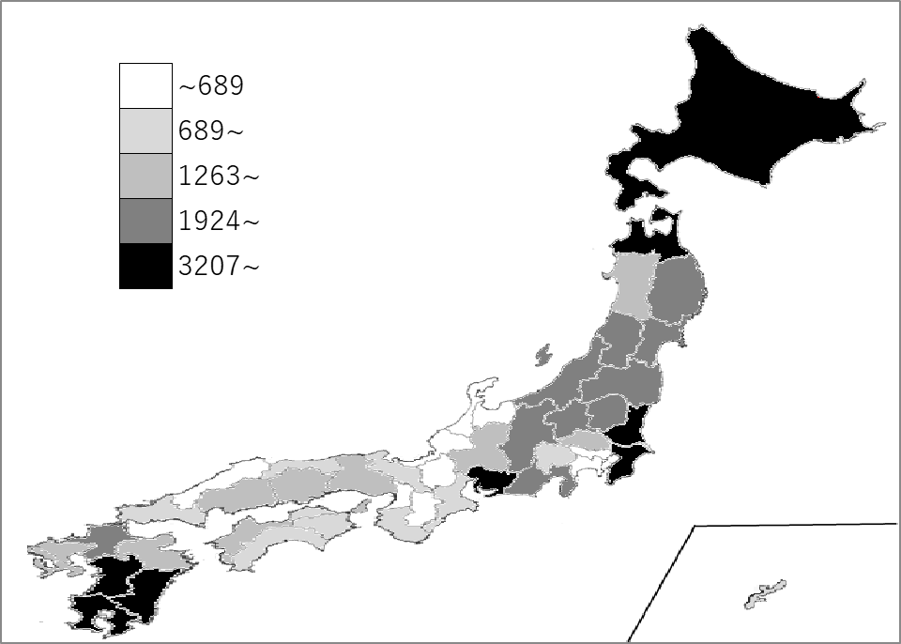
千葉県の推移
令和元年 | 3859 | 4
令和2年 | 3853 | 4
令和3年 | 3471 | 6
令和4年 | 3676 | 4
令和5年 | 4029 | 4

《備 考》 ・資料出所 農林水産省「生産農業所得統計」 ・参 考 千葉県の野菜産出額は、1,336億円で4位。全国は、23,243億円。

